Основной

 | Затраты на открытие франшизы "Универсальный Альянс"
 | ПАКЕТ "ТОПЛИВНАЯ КОМПАНИЯ"

 |  |  | В ячейки окрашенные желтым цветом Вы можете поставить свои значения
Итого затраты (включая паушальный взнос) | 16,100,288
Паушальный взнос | 2,000,000 |  | Численность населения города |  | 500,000
Инвестиции в офис и оборудование | 14,100,288 |  | Численность населения региона |  | 1,500,000

Единоразовые расходы |  |  | Цена закупки топлива |  | 34.52
Организация офиса (мебель, оргтехника) | 160,000 |  | Цена продажи топлива |  | 42.80
Прочие офисные принадлежности | 30,000
Приборы для отбора проб | 140,000 |  | Минимально необходимые показатели
Програмное обеспечение (windows, office и тп) | 250,000 |  | Кол-во сотрудников в офисе |  | 4
Вывеска, интерьерные логотипы | 100,000 |  | Маркетинговый бюджет в первые 2 месяца |  | 300,000
БТЗП (Безоператорные топливо-запрвочные пункты) | 4,300,000
Легковые Бустеры | 3,300,000 |  | Кол-во легковых бустеров |  | 5
Промышленные Бустеры | 2,500,000 |  | Кол-во пром. бустеров |  | 1
Организация лаборатории | 100,000 |  | Кол-во БТЗП, 30тонн |  | 2
Брендированная одежда | 52,000
Первичная закупка топлива | 2,568,288 |  | Желаемые показатели
Маркетинговый бюджет на 2 мес | 600,000 |  | Кол-во сотрудников в офисе |  | 4
Всего | 14,100,288 |  | Маркетинговый бюджет в первые 2 месяца |  | 300,000

Постоянные расходы |  |  | Кол-во легковых бустеров |  | 3 | Значение ниже необходимого
Аренда офиса | 21,000 |  | Кол-во пром. бустеров |  | 1
Оклады сотрудников | 424,270 |  | Кол-во БТЗП, 30тонн |  | 1 | Значение ниже необходимого
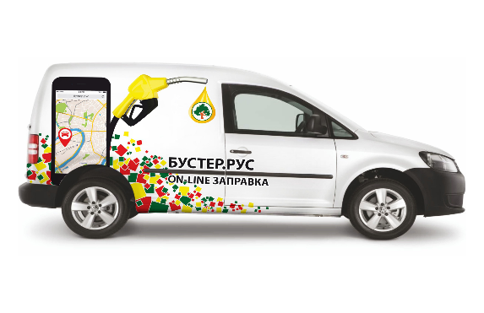
Аренда места под БТЗП | 70,000
Маркетинговый бюджет | 40,000
Всего | 555,270

Точка безубыточности
 | Маркетинговый бюджет | Прибыль
1 | 340,000 | 0
2 | 340,000 | 0
3 | 40,000 | 10,859
4 | 40,000 | 142,607
5 | 40,000 | 435,764
6 | 40,000 | 869,912
7 | 40,000 | 1,122,234
8 | 40,000 | 1,163,069
9 | 40,000 | 1,163,069
10 | 40,000 | 1,163,069
11 | 40,000 | 1,163,069
12 | 40,000 | 1,163,069
13 | 40,000 | 1,163,069

 | ТОЧКА БЕЗУБЫТОЧНОСТИ, мес |  |  | 3

График окупаемости
 | Прибыль нарастающим итогом
 | -16,100,288
 | -16,100,288
 | -16,089,429
 | -15,946,823
 | -15,511,059
 | -14,641,147
 | -13,518,914
 | -12,355,845
 | -11,192,777
 | -10,029,708
 | -8,866,639
 | -7,703,571
 | -6,540,502
 | -5,377,434
 | -4,214,365
 | -3,051,297
 | -1,888,228
 | -725,159
 | 437,909
 | 1,600,978
 | 2,764,046
 | 3,927,115
 | 5,090,183
 | 6,253,252
 | 7,416,320
 | 8,579,389
 | 9,742,458
 | 10,905,526
 | 12,068,595
 | 13,231,663
 | 14,394,732
 | 15,557,800
 | 16,720,869
 | 17,883,937
 | 19,047,006
 | 20,210,075

 | ОКУПАЕМОСТЬ, мес |  |  | 19

 | Показатель | 6 месяцев | 1ый год | 2ой год
 | Рентабельность продаж, % | 3.74 | 5.83 | 6.61
 | Рентабельность капитала, % | 9.06 | 59.38 | 86.69

 | Показатель | 1 год | 2 года | 3 года
 | NPV | -8,325,550 | 3,640,176 | 14,719,552
 | IRR | #NUM! | 22.76% | 49.20%

 | DBV, кол-во лет | 4

